画面レイアウト
1．画面レイアウト

レイアウト

ログイン → 管理者 → コースを追加

管理者の場合
ホーム
プロフィール
ログアウト
4
2
3
ロゴ
1
管理
5

コース追加ページ
6
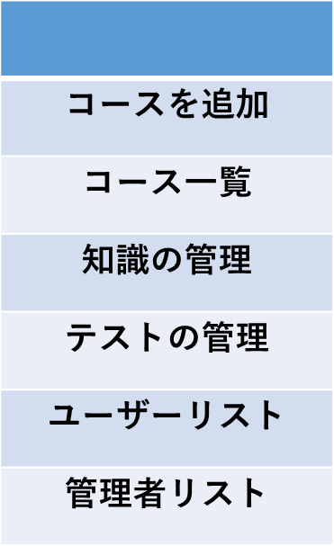
21
タイトル
7
8

22
9
画像
10
23

説明
12
11
24
13
参考書
14

25
15
手数料
16

26

17
レベル
18
27

動画をアップロードする
20
19

アップロード
28

DB定義
DDL自動作成
 | テーブル定義
 | DB種類： | postgre | Model作成：

№ | 物理名 | 論理名 | 物理名 | 論理名 | 型 | サイズ | 必須 | 主キー | 外部キー | デフォルト | 備考
1 | user | ユーザ | id | ID | INTEGER | - | ○ | 1 | -
2 | user | ユーザ | name | 名前 | VARCHAR | 30 | 〇 | - | -
3 | user | ユーザ | password | パスワード | VARCHAR | 8 | ○ | - | -
4 | user | ユーザ | gmail | メール | VARCHAR | 100 | ○ | - | -
5 | user | ユーザ | role | ロール | ENUM | - | ○ | - | - | user | user、admin
6 | course | コース | id | ID | INTEGER | - | ○ | 1 | -
7 | course | コース | title | タイトル | VARCHAR | 50 | ○ | - | -
8 | course | コース | description | 説明 | VARCHAR | 300 | 〇 | - | -
9 | course | コース | referenceBook | 参考書 | VARCHAR | 20 | ○ | - | -
10 | course | コース | imagePath | イメージパス | VARCHAR | 50 | ○ | - | -
11 | course | コース | level | レベル | ENUM | - | ○ | - | - |  | n5,n4,n3,n2,n1
12 | course | コース | fees | 料金 | INTEGER | 5 | ○ | - | -
13 | media | メディア | id | メディアID | INTEGER | - | ○ | 1 | -
14 | media | メディア | title | タイトル | VARCHAR | 20 | 〇 | - | -
15 | media | メディア | mediaPath | メディアパス | VARCHAR | 50 | ○ | - | -
16 | media | メディア | courseId | コース ID | INTEGER | - | ○ | - | 1

